垂水区
垂水区 全世帯数 |  |  | 104,245 | エリア網羅率⇒ |  | 94.5%
区番号 | 町名 | ヨミガナ | 配布ランク | 一戸建 世帯数(a) | 集合住宅 世帯数(b) | 配布可能世帯数 (a)＋(b) | 事業所数 (左記に含みません)
 | 垂水区全域合計 |  |  | 48,268 | 50,267 | 98,535 | 2,024 |  | ※事業所のみの配布はお受けしておりませんが、通常配布にオプションとして加算して配布することが可能です。 |  |  |  |  |  | ■垂水区 料金設定(価格はすべて税別)■
1 | 青山台 | アオヤマダイ | Ａ | 773 | 2001 | 2774 | 20 |  | A地区合計配布数 |  | B地区合計配布数 |  | Ｃ地区合計配布数 |  | 項目 | 配布ランク
4 | 小束山 | コツカヤマ | Ａ | 1283 | 382 | 1665 | 7 |  | 18,615 |  | 44,593 |  | 35,327 |  |  | A | B | C
5 | 小束山手 | コツカヤマテ | Ａ | 472 | 267 | 739 | 0 |  | A地区価格：5円/1枚(税別) |  | B地区価格：6円/1枚(税別) |  | B地区価格：8円/1枚(税別) |  | A4サイズ以下 | 5円/1枚 | 6円/1枚 | 8円/1枚 | ※配布期間は14営業日
6 | 本多聞 | ホンタモン | Ａ | 1422 | 3471 | 4893 | 5 |  | A地区全域配布料↓ |  | B地区全域配布料↓ |  | C地区全域配布料↓ |  | 戸建てのみ配布 | 規定価格に＋1円
10 | 学が丘 | マナビガオカ | Ａ | 614 | 2816 | 3430 | 28 |  | 93,075 | 円 | 267,558 | 円 | 282,616 | 円 | B4/A3 | 上記価格に＋1円
20 | 狩口台 | カリグチダイ | Ａ | 740 | 2198 | 2938 | 41 |  | 垂水区全域配布料↓ |  |  |  |  |  | その他の変形サイズ | 応相談
27 | 小束山本町 | コツカヤマホンマチ | Ａ | 357 | 897 | 1254 | 10 |  | 643,249 | 円 |  |  |  |  | ■その他のオプション■
34 | 松風台 | ショウフウダイ | Ａ | 201 | 721 | 922 | 13 |  |  |  |  |  |  |  | チラシ印刷 | A4以下：2.5円～/1枚 |  | ※片面/両面、ﾓﾉｸﾛ/ｶﾗｰにより変動
2 | 小束台 | コツカダイ | Ｂ | 181 | 9 | 190 | 58 |  |  |  |  |  |  |  |  | B4以上：3.5円～/1枚
3 | 小束台東 | コツカダイヒガシ | Ｂ | 190 | 0 | 190 | 23 |  |  |  |  |  |  |  | チラシデザイン | 1原稿9,800円～
7 | つつじが丘 | ツツジガオカ | Ｂ | 1476 | 315 | 1791 | 29 |  |  |  |  |  |  |  | 配布難物件の特別配布 | 応相談
8 | 舞多聞西 | マイタモンニシ | Ｂ | 2120 | 35 | 2155 | 5
9 | 舞多聞東 | マイタモンヒガシ | Ｂ | 243 | 0 | 243 | 42
11 | 桃山台 | モモヤマダイ | Ｂ | 1987 | 788 | 2775 | 8
12 | 朝谷町 | アサタニチョウ | Ｂ | 298 | 60 | 358 | 14
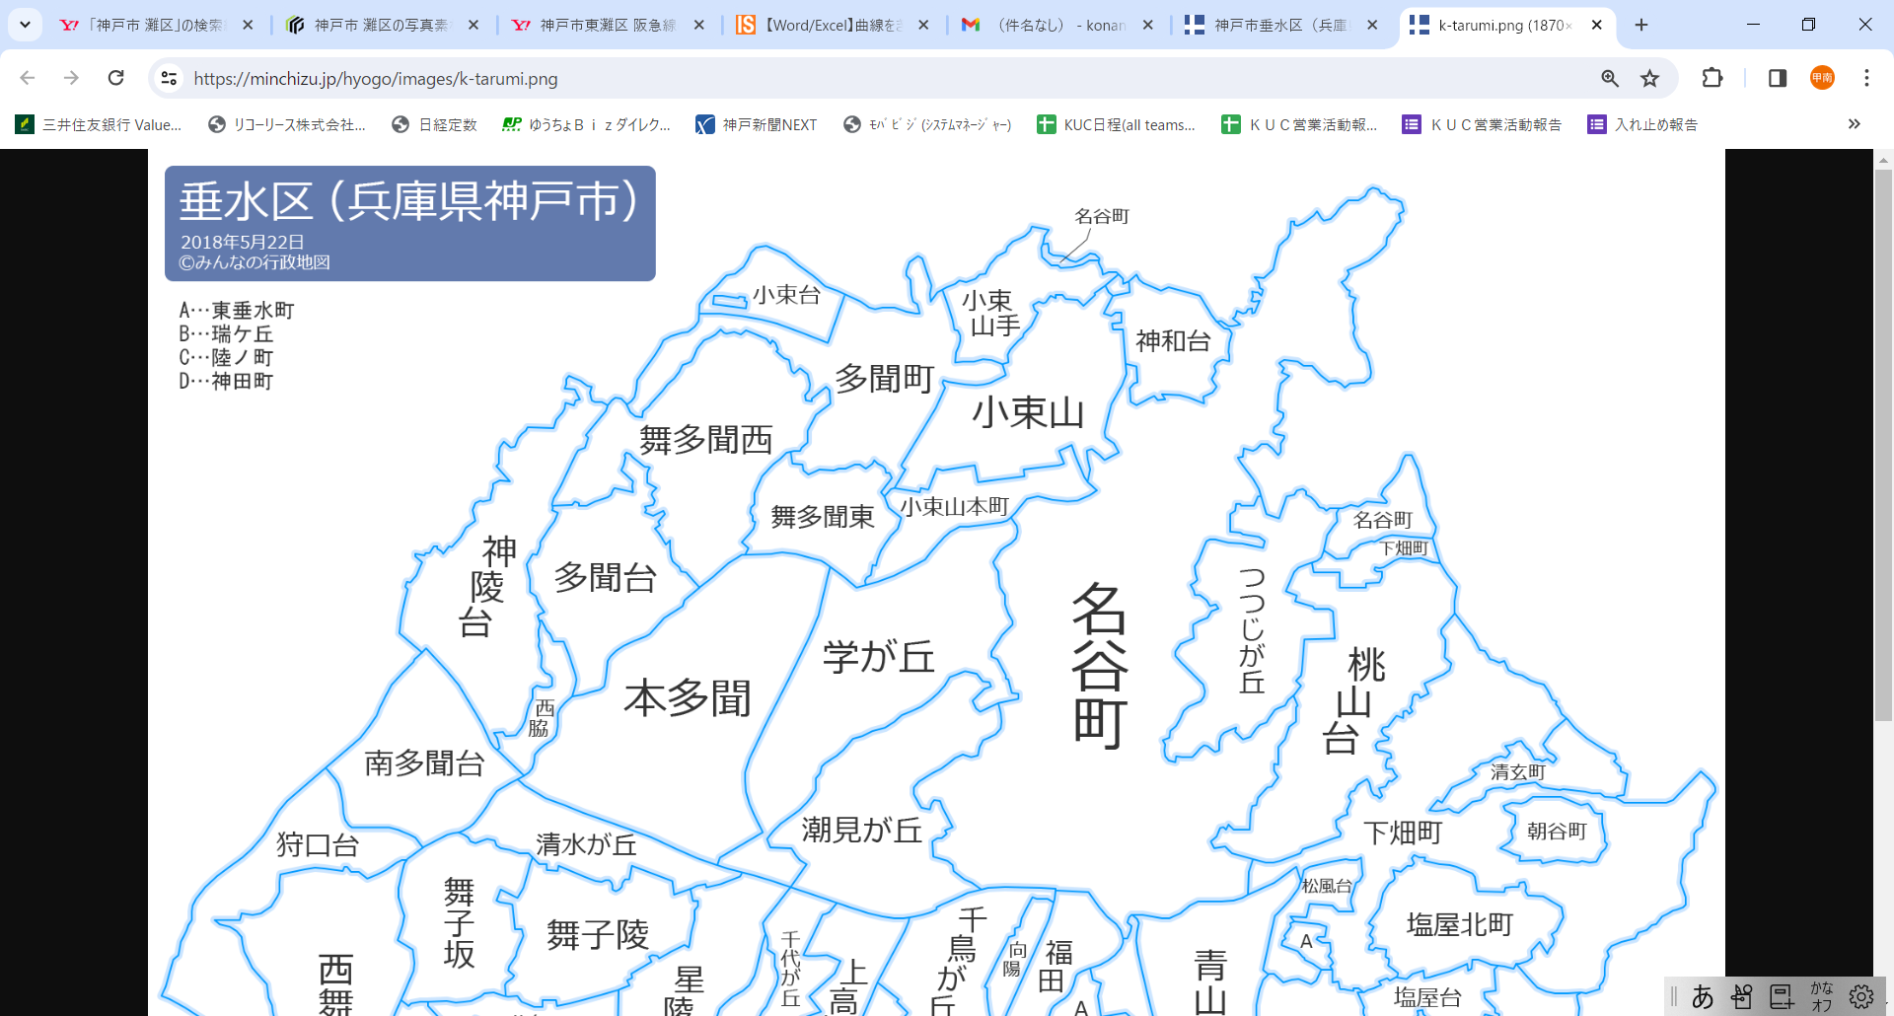
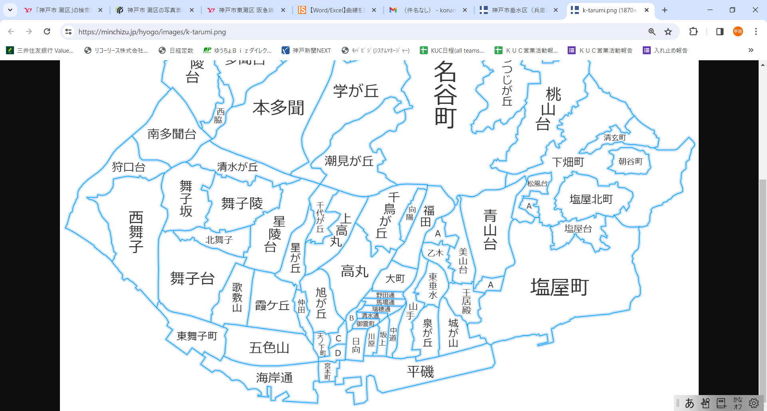
1
2
3
4
5
10
9
6
7
8
11
48
49
51
54
55
56
57
60
62
63
64
65
66/67
69
68
14
15
17
18
20
23
24
25
27
30
31
32
33
34
36
37
38
39
40
41
42
43
44
45
71
72
73
74
35
53
59
61
70
47
12
13
16
19
26
28
46
69
74
74
50
52
29
21
58
22
13 | 旭が丘 | アサヒガオカ | Ｂ | 709 | 683 | 1392 | 8
14 | 泉が丘 | イズミガオカ | Ｂ | 653 | 697 | 1350 | 2
16 | 大町 | オオマチ | Ｂ | 533 | 351 | 884 | 14
17 | 乙木 | オトギ | Ｂ | 405 | 226 | 631 | 18
19 | 上高丸 | カミタカマル | Ｂ | 623 | 1756 | 2379 | 10
21 | 川原 | カワハラ | Ｂ | 195 | 195 | 390 | 26
23 | 北舞子 | キタマイコ | Ｂ | 521 | 796 | 1317 | 95
24 | 陸ノ町 | クガノチョウ | Ｂ | 198 | 136 | 334 | 11
25 | 向陽 | コウヨウ | Ｂ | 292 | 226 | 518 | 57
26 | 五色山 | ゴシキヤマ | Ｂ | 1261 | 1544 | 2805 | 28
28 | 御霊町 | ゴリョウチョウ | Ｂ | 109 | 60 | 169 | 34
29 | 坂上 | サカガミ | Ｂ | 195 | 249 | 444 | 38
31 | 塩屋北町 | シオヤキタマチ | Ｂ | 1053 | 50 | 1103 | 13
33 | 清水通 | シミズドオリ | Ｂ | 138 | 43 | 181 | 16
35 | 城が山 | シロガヤマ | Ｂ | 571 | 567 | 1138 | 17
36 | 神陵台 | シンリョウダイ | Ｂ | 1048 | 1963 | 3011 | 10
37 | 神和台 | シンワダイ | Ｂ | 775 | 26 | 801 | 39
38 | 清玄町 | セイゲンチョウ | Ｂ | 268 | 169 | 437 | 5 | 87
39 | 星陵台 | セイリョウダイ | Ｂ | 1418 | 1136 | 2554 | 10
41 | 多聞台 | タモンダイ | Ｂ | 877 | 1021 | 1898 | 36
42 | 多聞町 | タモンチョウ | Ｂ | 51 | 0 | 51 | 22
45 | 天ノ下町 | テンノシタチョウ | Ｂ | 114 | 176 | 290 | 6
46 | 仲田 | ナカタ | Ｂ | 300 | 186 | 486 | 3 |  | 77
47 | 中道 | ナカミチ | Ｂ | 226 | 241 | 467 | 22
49 | 西脇 | ニシワキ | Ｂ | 291 | 354 | 645 | 38
50 | 野田通 | ノダドオリ | Ｂ | 165 | 109 | 274 | 24
51 | 馬場通 | ババドオリ | Ｂ | 202 | 18 | 220 | 31
52 | 日向 | ヒュウガ | Ｂ | 210 | 255 | 465 | 33 | 33
53 | 福田 | フクダ | Ｂ | 833 | 756 | 1589 | 12
58 | 瑞ケ丘 | ミズガオカ | Ｂ | 121 | 84 | 205 | 76
 | みずき台 | ミズキダイ | Ｂ | 39 | 0 | 39 | 34 |  | 122
59 | 瑞穂通 | ミズホトオリ | Ｂ | 129 | 71 | 200 | 10
60 | 南多聞台 | ミナミタモンダイ | Ｂ | 863 | 1710 | 2573 | 61
61 | 美山台 | ミヤマダイ | Ｂ | 924 | 205 | 1129 | 8
62 | 宮本町 | ミヤモトチョウ | Ｂ | 94 | 237 | 331 | 3
74 | 名谷町 | ミョウダニチョウ | Ｂ | 1564 | 2627 | 4191 | 6
15 | 歌敷山 | ウタシキヤマ | Ｃ | 934 | 385 | 1319 | 84
18 | 霞ケ丘 | カスミガオカ | Ｃ | 1444 | 802 | 2246 | 47
22 | 神田町 | カンダチョウ | Ｃ | 5 | 44 | 49 | 32
30 | 潮見が丘 | シオミガオカ | Ｃ | 597 | 298 | 895 | 63
32 | 清水が丘 | シミズガオカ | Ｃ | 650 | 884 | 1534 | 0
40 | 高丸 | タカマル | Ｃ | 1154 | 1587 | 2741 | 16
43 | 千鳥が丘 | チドリガオカ | Ｃ | 1022 | 531 | 1553 | 12
44 | 千代が丘 | チヨガオカ | Ｃ | 581 | 513 | 1094 | 13
48 | 西舞子 | ニシマイコ | Ｃ | 2288 | 2369 | 4657 | 18
54 | 星が丘 | ホシガオカ | Ｃ | 641 | 622 | 1263 | 27
55 | 舞子坂 | マイコザカ | Ｃ | 1185 | 563 | 1748 | 14 |  | 242
56 | 舞子台 | マイコダイ | Ｃ | 1324 | 2479 | 3803 | 47
63 | 山手 | ヤマテ | Ｃ | 884 | 533 | 1417 | 10
64 | 王居殿 | オウイデン | Ｃ | 353 | 603 | 956 | 61
65 | 海岸通 | カイガンドウリ | Ｃ | 115 | 778 | 893 | 68
66 | 塩屋町 | シオヤチョウ | Ｃ | 2101 | 1599 | 3700 | 8
67 | 塩屋町 | シオヤチョウ | Ｃ | 310 | 538 | 848 | 12
68 | 塩屋台 | シオヤダイ | Ｃ | 729 | 104 | 833 | 73
69 | 下畑町 | シモハタチョウ | Ｃ | 476 | 603 | 1079 | 13
70 | 東垂水 | ヒガシタルミ | Ｃ | 617 | 372 | 989 | 17
71 | 東垂水町 | ヒガシタルミチョウ | Ｃ | 163 | 243 | 406 | 39
72 | 東舞子町 | ヒガシマイコチョウ | Ｃ | 218 | 356 | 574 | 44
73 | 平磯 | ヒライソ | Ｃ | 152 | 578 | 730 | 127

